시트1
산수 달리기

 | 개 요 | 아들과 함께 만드는 게임 프로젝트 1
 | 개발 기간 | 3개월 개발 6월런칭 목표
 | 게임목적 | 간단한 숫자를이용한 무한 달리기 게임 |  |  | 스트레스해소와 짧은 시간동안 즐길민한 간단한 게임

 |  | 개발 시작 | 2017-03-01
 |  | 디자인 | 서황원
 |  | 개 발 | 서재원

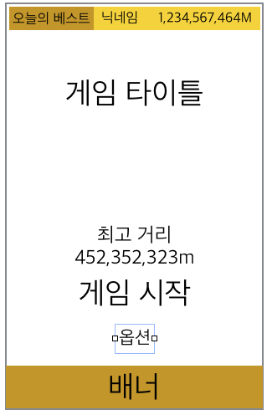
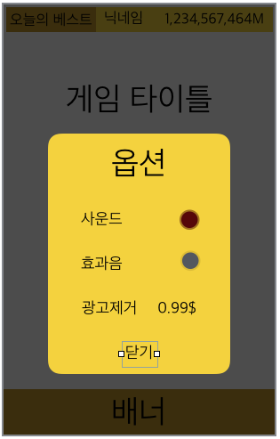
 | 타이틀
 |  |  | 메뉴 에셋활용 | Game Jam Menu Template |  | https://www.assetstore.unity3d.com/kr/#!/content/40465

 |  |  | 메뉴 | 내용 | 상세 |  |  |  | 기타
 |  |  |  | 오늘의 베스트 | 랭킹 1등거리외 닉네임표시 |  |  |  | 게임 접속후 구글 랭킹 확인
 |  |  |  | 게임 타이틀 | 이미지 |  |  |  | 이미지
 |  |  |  | 내 최고 거리 | 내 최고 기록을 표시 |  |  |  | 게임 접속후 내 랭킹 확인
 |  |  |  | 게임 시작 | 인게임으로 씬 이동. |  | 버튼 > 씬 이동
 |  |  |  | 옵션 | 사운드 온오프 ㅣ 효과음 온오프 ㅣ 광고 삭제 0.99$ ㅣ |  |  |  | 버튼 > 팝업

 |  |  |  | 옵션창아래 검은색 UI레이어 알파값 80% 적용.
 |  |  |  | 기존 에셋의 메뉴구조를 최대한 활용하고 일부 기능을 추가한다.

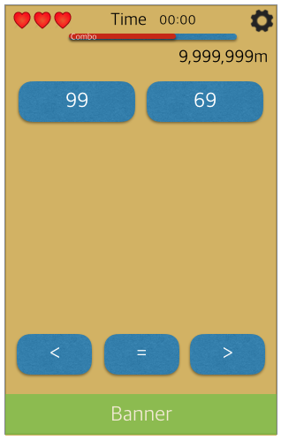
 | 인게임
 |  | 게임화면 셈플이미지 참고

 |  |  | 내용 | 메뉴 | 상세 |  |  |  |  | 기타
 |  |  | 게임 ui | 체력 | 하트 3개 | 3개 기본 속도 | 달리기 속도 100 기본 상태 |  |  | 문제를 틀렸을 때 데미지 에니 재생
 |  |  |  |  |  | 2개 60% 속더 | 기본 속도의 50%
 |  |  |  |  |  | 1개 걷기 - 40% | 걷기
 |  |  |  |  |  | 0개 게임오버 | 게임오버
 |  |  |  | 거리 | 달리는 거리 단위는 "M"미터
 |  |  |  | 타이머 | 게임 스타트와 함께 카운트 누적
 |  |  |  | 선택 버튼 | 오른쪽 < | 같다 = | 왼쪽 >
 |  |  |  | 인게임 숫자칸
 |  |  |  | 콤보바 | 문제 맞출때마다 콤보 채워짐, 맥스가 되면 피버 에니메이션( 피버 페이지 참조 )

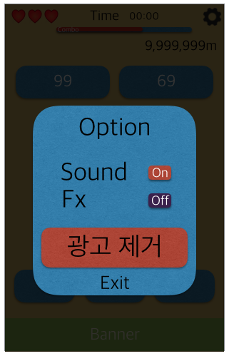
 |  |  | 내용 | 메뉴 | 상세 |  |  |  |  | 기타
 |  |  | 게임 팝업 | 옵션 버튼 | 사운드 옵션
 |  |  |  |  | 광고 제거
 |  |  |  |  | 나가기

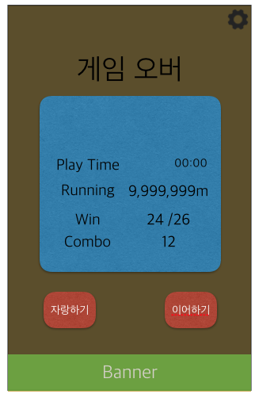
 |  |  | 내용 | 메뉴 | 상세 |  |  |  |  | 기타
 |  |  | 게임 팝업 | 게임 오버 | 이어하기 : 광고보고 재도전
 |  |  |  |  | 달린거리 | 플레이 시간 | 맞춘문제 | 콤보 숫자 | 자랑하기

 |  | 인게임 구현목록

 |  |  | 게임 시작
 |  |  |  | 카메라 워크인 |  | 하늘을 바라보던 카메라가 바닥으로 내려온다
 |  |  |  |  |  | 카메라가 자리를 잡으면 캐릭터가 왼쪽에서 오른쪽으로 달려나와 정해진위치 정지한다 화면의 2/5위치

 |  |  |  | 캐릭터가 위치하면 카운터 시작 3초

 |  |  |  | 달리기 조건
 |  |  |  |  | 게임을 시작하면 케릭터가 100속도로 달리기
 |  |  |  |  | 문제는조건에 의해 프린트
 |  |  |  |  |  | 조건1 | 1 스테이지는 12문제를 1 세트로한다
 |  |  |  |  |  | 조건2 | 1셋트 마다 문제의 난이도는 문제 난이도 조건에 맟추어 프린트한다
 |  |  |  |  |  | 조건3 | 1셋트를 넘어갈때마다 출제 0.8초씩 타이머가 짧아진다 문제 출제 갱신속도는
 |  |  |  |  |  |  | 최대 4초
 |  |  |  |  |  |  | 최소 0.8초
 |  |  |  |  | 문제를 맞추면 컨디션바 10%추가
 |  |  |  |  |  | 콤보시 2% 씩 추가 ( +콤보수 ×2배수 ) 추후 밸런스

 |  |  |  |  | 문제를 틀리거나 문제 갱신전 풀지못하면 체력 차감 |  |  | 틀릴때 넘어지는 이벤트,
 |  |  |  |  |  | 1초당 -3% ( 추후 밸런스 )

 |  |  |  |  |  | 컨디션바 6단계 | 0 | 노말속도
 |  |  |  |  |  |  | 1 | 120% 속도
 |  |  |  |  |  |  | 2 | 140%속도
 |  |  |  |  |  |  | 3 | 160%속도
 |  |  |  |  |  |  | 4 | 170%속도
 |  |  |  |  |  |  | 5 | 190%속도
 |  |  |  |  |  |  | 6 | 피버 230% 속도

